Hoja1
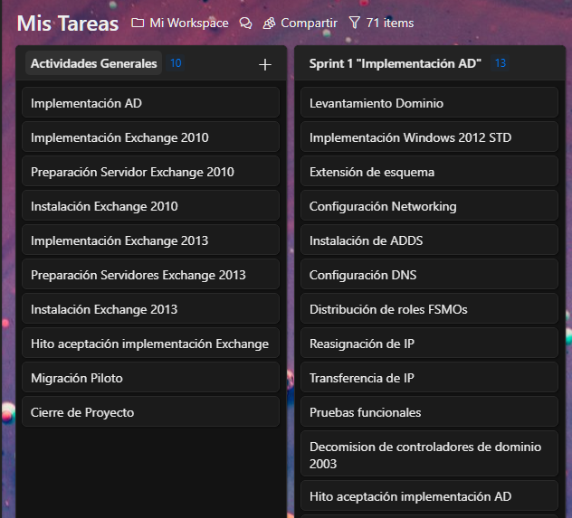
 | Nombre de tarea | % complete | Duration | Start | Finish | Predecessors
1 | Implementación AD | 0% | 12 days | 2014-10-06 | 2014-10-21
2 | Levantamiento Dominio | 0% | 1 days | 10-06-14 | 10-06-14
3 | Implementación Windows 2012 STD | 0% | 1 days | 10-07-14 | 10-07-14 | 2
4 | Extensión de esquema | 0% | 1 days | 10-06-14 | 10-06-14
5 | Configuración Networking | 0% | 1 days | 10-08-14 | 10-08-14 | 3
6 | Instalación de ADDS | 0% | 1 days | 10-09-14 | 10-09-14 | 5
7 | Configuración DNS | 0% | 0,5 days | 10-10-14 | 10-10-14 | 6
8 | Distribución de roles FSMOs | 0% | 0,5 days | 10-10-14 | 10-10-14
9 | Reasignación de IP | 0% | 0,5 days | 10-13-14 | 10-13-14
10 | Transferencia de IP | 0% | 0,5 days | 10-13-14 | 10-13-14
11 | Pruebas funcionales | 0% | 3 days | 10-14-14 | 10-16-14
12 | Decomision de controladores de dominio 2003 | 0% | 2 days | 10-17-14 | 10-20-14
13 | Hito aceptación implementación AD | 0% | 1 days | 10-21-14 | 10-21-14 | 12
14 | Implementación Plataforma Exchange | 0% | 30 days | 10-06-14 | 11-14-14

